상품제안서
에이투 무지향성 LED 블루투스스피커 | 상품코드: S00581

 |  |  |  |  |  |  | 02-713-8555 | www.synergygift.co.kr
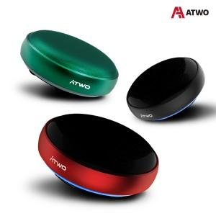

【상세/제작정보】

【인쇄/포장옵션】 | 레이저 / 포장지포장

【공급단가】 | 수량 | 20~ | 100~ | 300~ | 500~ | 1,000~
*VAT별도 | 블랙 | 41,390원 | 40,750원 | 39,800원 | 38,200원 | 36,610원
 | 레드 | 41,390원 | 40,750원 | 39,800원 | 38,200원 | 36,610원
 | 그린 | 41,390원 | 40,750원 | 39,800원 | 38,200원 | 36,610원

【상품 URL】 | https://www.synergygift.co.kr:443/src/goods_detail.php?gdno=19152

